상품제안서
노브랜드 80 의전용 장우산 8K | 상품코드: F17273

 |  |  |  |  |  |  | 02-412-0044 | www.easy1.co.kr
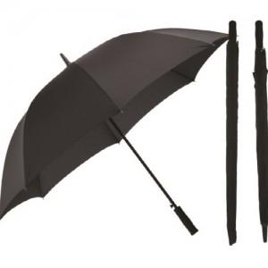

【상세/제작정보】

【인쇄/포장옵션】 | 실크, 기타 / 개별케이스

【공급단가】 | 수량 | 50~ | 100~ | 500~ | 1,000~ | 2,000~
*VAT별도 | 단가 | 13,600원 | 12,610원 | 12,120원 | 11,640원 | 11,340원

【상품 URL】 | https://dev.easy1.co.kr:443/src/goods_detail.php?gdno=17273

